Graf 1
 | Enota | 1960 | 1961 | 1962 | 1963 | 1964 | 1965 | 1966 | 1967 | 1968 | 1969 | 1970 | 1971 | 1972 | 1973 | 1974 | 1975 | 1976 | 1977 | 1978 | 1979 | 1980 | 1981 | 1982 | 1983 | 1984 | 1985 | 1986 | 1987 | 1988 | 1989 | 1990 | 1991 | 1992 | 1993 | 1994 | 1995 | 1996 | 1997 | 1998 | 1999 | 2000 | 2001 | 2002 | 2003 | 2004 | 2005 | 2006 | 2007 | 2008 | 2009 | 2010 | 2011 | 2012 | 2013 | 2014 | 2015 | 2016 | 2017 | 2018 | 2019
srednja letna višina | cm | 218 | 216 | 213 | 219 | 211 | 217 | 220 | 214 | 215 | 214 | 220 | 216 | 215 | 213 | 216 | 212 | 215 | 216 | 217 | 216 | 217 | 217 | 216 | 216 | 218 | 216 | 218 | 218 | 217 | 211 | 211 | 212 | 216 | 217 | 221 | 219 | 220 | 216 | 217 | 219 | 219 | 219 | 217 | 217 | 222 | 220 | 223 | 220.7 | 221.7 | 227.3 | 234 | 221 | 222 | 228 | 231 | 223 | 225 | 220.4 | 228 | 227
maks. srednja mesečna višina v letu | cm | 238 | 232 | 233 | 237 | 225 | 231 | 236 | 225 | 233 | 226 | 240 | 224 | 220 | 220 | 230 | 221 | 231 | 225 | 227 | 228 | 234 | 240 | 231 | 226 | 231 | 227 | 230 | 228 | 223 | 223 | 229 | 226.3 | 242.8 | 236.6 | 226.2 | 230.1 | 238.4 | 233.8 | 228.5 | 226 | 240.6 | 230.8 | 234.5 | 227.6 | 234 | 226 | 233 | 228 | 233.4 | 244 | 250 | 229 | 237 | 241 | 246 | 234 | 236 | 230 | 245 | 259
min. srednja mesečna višina v letu | cm | 190 | 200 | 199 | 210 | 189 | 208 | 206 | 202 | 205 | 204 | 212 | 201 | 203 | 200 | 204 | 204 | 199 | 204 | 204 | 191 | 204 | 203 | 205 | 203 | 209 | 209 | 210 | 205 | 211 | 194 | 192 | 200.3 | 195.2 | 195.8 | 208.7 | 212.2 | 206.6 | 192.2 | 199.5 | 210.9 | 203.8 | 207.1 | 199.9 | 201.8 | 211 | 208 | 210 | 212 | 198.2 | 219 | 217 | 214.7 | 201 | 217 | 220 | 209 | 206 | 208 | 220 | 212
srednja letna višina | indeks (1960 = 100) | 100 | 99 | 98 | 100 | 96 | 99 | 101 | 98 | 99 | 98 | 101 | 99 | 98 | 97 | 99 | 97 | 99 | 99 | 100 | 99 | 99 | 99 | 99 | 99 | 100 | 99 | 100 | 100 | 100 | 96 | 97 | 97 | 99 | 99 | 101 | 100 | 101 | 99 | 99 | 100 | 100 | 100 | 100 | 99 | 102 | 101 | 102 | 101 | 102 | 104 | 107 | 101 | 102 | 104 | 106 | 102 | 103 | 101 | 104 | 104

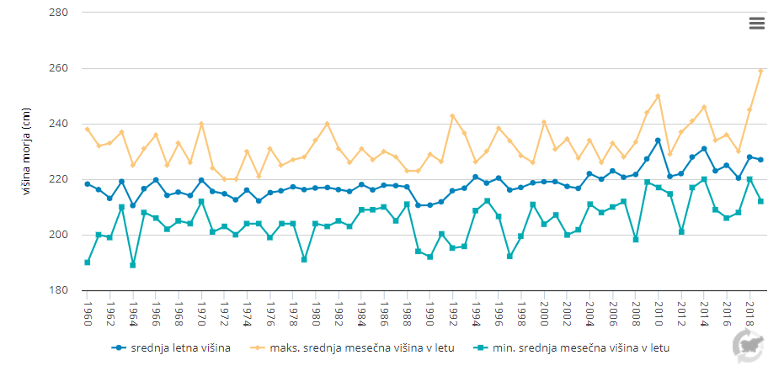

MR02-1

Graf 2
merilno mesto | enota | 1989 | 1990 | 1991 | 1992 | 1993 | 1994 | 1995 | 1996 | 1997 | 1998 | 1999 | 2000 | 2001 | 2002 | 2003 | 2004 | 2005 | 2006 | 2007 | 2008 | 2009 | 2010 | 2011 | 2012 | 2013 | 2014 | 2015 | 2016 | 2017 | 2018 | 2019 | 2020
CZ | µg NO3-N/l | 6.6 | 4.2 | 11.7 | 20.2 | 19.2 | 26.2 | 36.2 | 25.2 | 35.4 | 17.9 | 35.3 | 58.4 | 95.5 | 36.8 | 26.3 | 38.1 | 24.6 | 17.7 | 12.5 | 12.9 | np | 18.4 | 10.7 | 14.5 | 30 | 38.4 | 22.8 | 20.9 | 19.1 | 20.2 | 21.7 | 24.6
F | µg NO3-N/l | 6.2 | 5.3 | 12.7 | 15.5 | 14.5 | 23.1 | 25.4 | 22.4 | 20.6 | 12.5 | 40.9 | 47.3 | 73.1 | 38.3 | 28.5 | 31.4 | 19 | 13.4 | 9.6 | 7.4 | np | 15.8 | 11.1 | 12.3 | 23.2 | 30.9 | 19.1 | 18.5 | 11.6 | 18.5 | 15.6 | 20.4
K | µg NO3-N/l | 5.6 | 5.1 | 9.3 | 15.3 | 20.7 | 26.3 | 35.3 | 23.6 | 24.2 | 14.9 | 31.5 | 55.9 | 79.5 | 27.4 | 29 | 40.1 | 19.7 | 11.9 | 15.3 | 11.6 | np | 17.3 | 10.5 | 13.5 | 29.3 | 36.5 | 37.4 | 16.4 | 13.3 | 19.3 | 15.4 | 19.6
MA | µg NO3-N/l | 7.1 | 6.6 | 9.5 | 12.1 | 16.6 | 28 | 20.6 | 20.1 | 18.7 | 12.2 | 36.7 | 51 | 68.1 | 25.5 | 34.6 | 33.2 | 21.4 | 14.1 | 10.9 | 9.7 | np | 15 | 11 | 13.1 | 26.8 | 36.1 | 19.9 | 20.1 | 13.1 | 20.3 | 18.5 | 19.3
ZD/D ES | µg NO3-N/l | 21 | 21 | 21 | 21 | 21 | 21 | 21 | 21 | 21 | 21 | 21 | 21 | 21 | 21 | 21 | 21 | 21 | 21 | 21 | 21 | 21 | 21 | 21 | 21 | 21 | 21 | 21 | 21 | 21 | 21 | 21 | 21
D/Z ES | µg NO3-N/l | 35 | 35 | 35 | 35 | 35 | 35 | 35 | 35 | 35 | 35 | 35 | 35 | 35 | 35 | 35 | 35 | 35 | 35 | 35 | 35 | 35 | 35 | 35 | 35 | 35 | 35 | 35 | 35 | 35 | 35 | 35 | 35

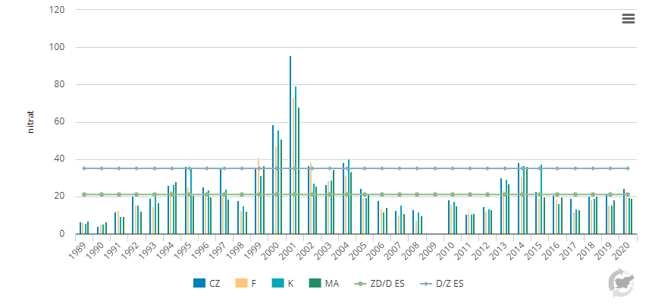

MR08-1

Graf 3
merilno mesto | Enota | 1994 | 1995 | 1996 | 1997 | 1998 | 1999 | 2000 | 2001 | 2002 | 2003 | 2004 | 2005 | 2006 | 2007 | 2008 | 2009 | 2010 | 2011 | 2012 | 2013 | 2014 | 2015 | 2016 | 2017 | 2018 | 2019 | 2020
J Tržaški zaliv (F) | µg/l | 0.93 | 0.89 | 1.07 | 0.93 | 1.37 | 1.14 | 0.80 | 1.02 | 1.17 | 1.01 | 1.28 | 0.94 | 0.29 | 0.67 | 0.51 | 0.58 | 0.93 | 0.43 | 0.41 | 0.56 | 0.58 | 0.60 | 0.61 | 0.55 | 0.37 | 0.33 | 0.56
osrednji Tržaški zaliv (CZ) | µg/l | 1.10 | 1.06 | 1.29 | 1.08 | 1.34 | 1.19 | 1.54 | 1.27 | 1.47 | 0.84 | 1.24 | 1.18 | 0.40 | 0.80 | 0.62 |  |  |  | 0.53 | 0.64 | 0.88 | 0.75 | 0.72 | 0.69 | 0.41 | 0.44 | 0.81
ZD/D ES | µg/l | 0.64 | 0.64 | 0.64 | 0.64 | 0.64 | 0.64 | 0.64 | 0.64 | 0.64 | 0.64 | 0.64 | 0.64 | 0.64 | 0.64 | 0.64 | 0.64 | 0.64 | 0.64 | 0.64 | 0.64 | 0.64 | 0.64 | 0.64 | 0.64 | 0.64 | 0.64 | 0.64
D/Z ES | µg/l | 1.50 | 1.50 | 1.50 | 1.50 | 1.50 | 1.50 | 1.50 | 1.50 | 1.50 | 1.50 | 1.50 | 1.50 | 1.50 | 1.50 | 1.50 | 1.50 | 1.50 | 1.50 | 1.50 | 1.50 | 1.50 | 1.50 | 1.50 | 1.50 | 1.50 | 1.50 | 1.50

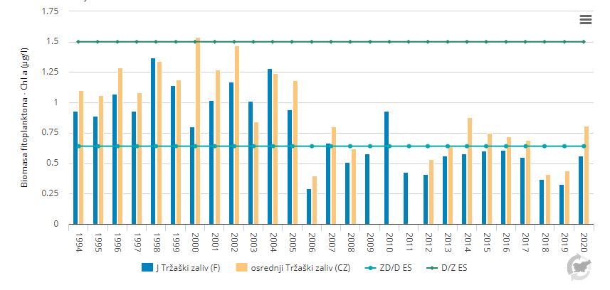

MR04-1

Graf 4
kopalna voda (%)
 | Enota | 2004 | 2005 | 2006 | 2007 | 2008 | 2009 | 2010 | 2011 | 2012 | 2013 | 2014 | 2015 | 2016 | 2017 | 2018 | 2019 | 2020
odlična/skladna s priporočenimi zahtevami | število | 15 | 16 | 16 | 13 | 18 | 20 | 21 | 20 | 21 | 21 | 21 | 21 | 21 | 21 | 21 | 20 | 20
vsaj zadostna/skladna z obvezujočimi zahtevami | število | 17 | 18 | 19 | 13 | 18 | 20 | 21 | 21 | 21 | 21 | 21 | 21 | 21 | 21 | 21 | 21 | 21
slaba/neskladna z obvezujočimi zahtevami | število | 2 | 1 | 0 | 6 | 1 | 0 | 0 | 0 | 0 | 0 | 0 | 0 | 0 | 0 | 0 | 0 | 0
odlična/skladna s priporočenimi zahtevami | % | 78.9 | 84.2 | 84.2 | 68.4 | 94.7 | 100 | 100 | 95.2 | 100 | 100 | 100 | 100 | 100 | 100 | 100 | 95.2 | 95.2
vsaj zadostna/skladna z obvezujočimi zahtevami | % | 89.5 | 94.7 | 100 | 68.4 | 94.7 | 100 | 100 | 100 | 100 | 100 | 100 | 100 | 100 | 100 | 100 | 100 | 100
slaba/neskladna z obvezujočimi zahtevami | % | 10.5 | 5.3 | 0 | 31.6 | 5.3 | 0 | 0 | 0 | 0 | 0 | 0 | 0 | 0 | 0 | 0 | 0 | 0

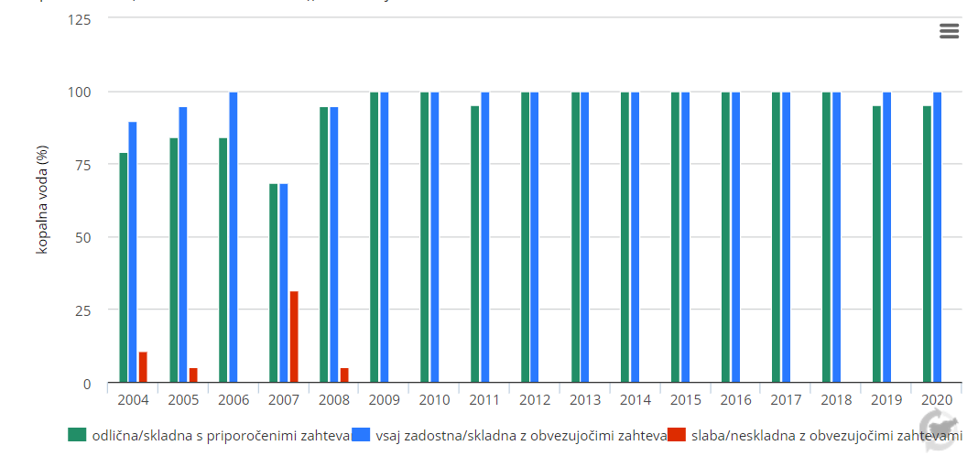

MR05-1

